E001.01.02_ Flow chart
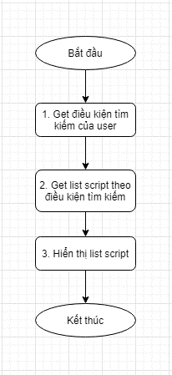
Tên hệ thống |  | Chức năng |  |  | Tài liệu | Người phụ trách
Tool Manager |  | T1001 |  | Quản lý script | Mô tả xử lý | Tú Điền

Flow chart | E001.01.02 |  | Thay đổi điều kiện tìm kiếm

E001.02.02_Flow chart
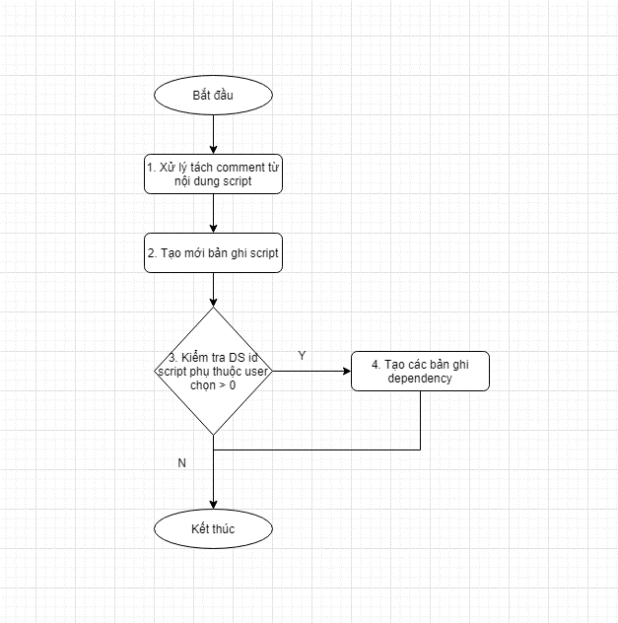
Tên hệ thống |  | Chức năng |  |  | Tài liệu | Người phụ trách
Tool Manager |  | T1001 |  | Quản lý script | Mô tả xử lý | Tú Điền

Flow chart | E001.02.02 |  | Click button save

E001.03.02_Flow chart
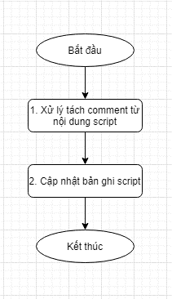
Tên hệ thống |  | Chức năng |  |  | Tài liệu | Người phụ trách
Tool Manager |  | T1001 |  | Quản lý script | Mô tả xử lý | Tú Điền

Flow chart | E001.03.02 |  | Click button save

